Sheet1
EIP Configuration Tool for FX5-ENETIP

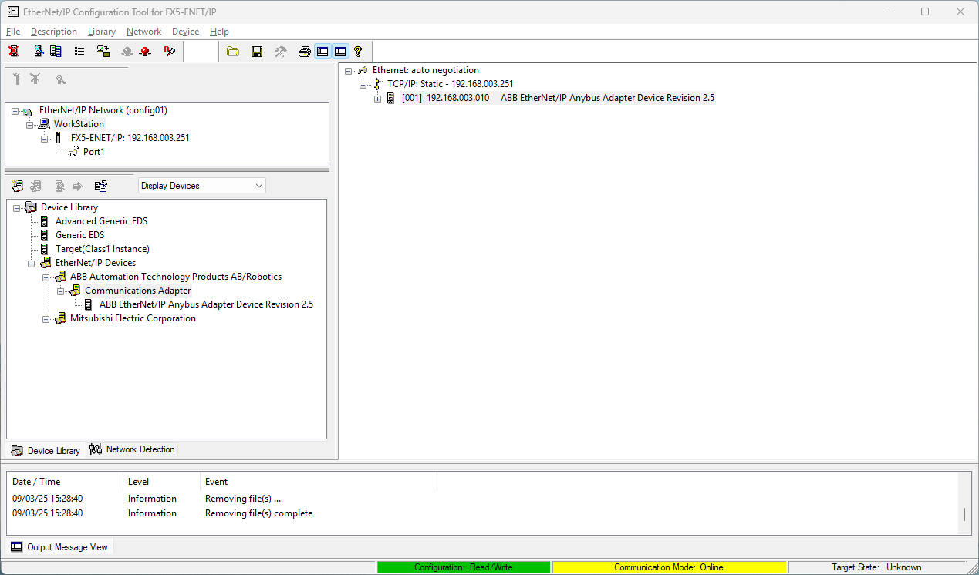

PLC

ตำแหน่ง ESD

 | IP : 192.168.3.251 คือของการ์ด FX5-ENET/IP ของ PLC
 | IP : 192.168.3.10 คือ Prot ENET/TP ของ ROBOT

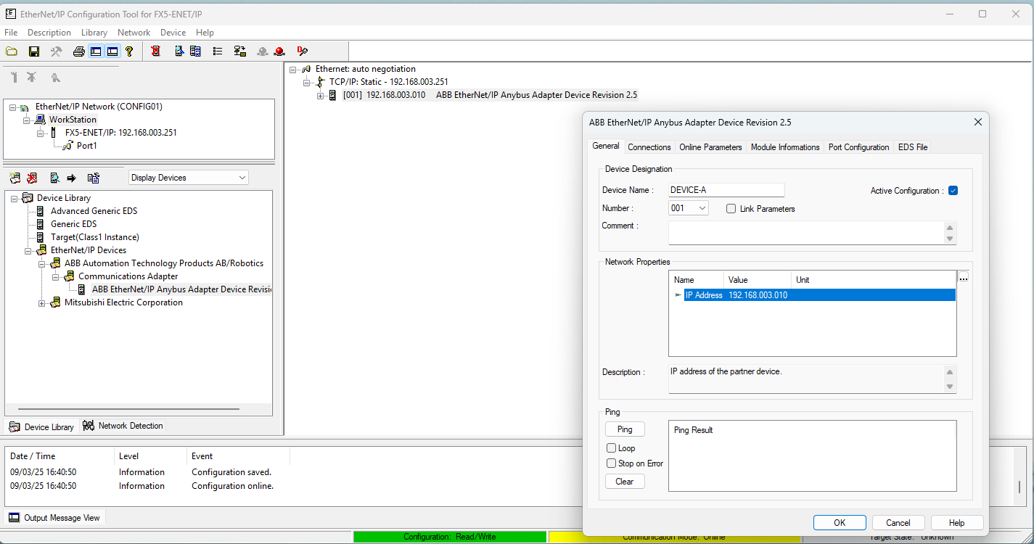

กดเข้าไปที่ EDS ไฟล์ ที่เราต้องการ
ปรับ IP ให้ตรงกับ อุปกรณ์ที่จะเชื่อมต่อ

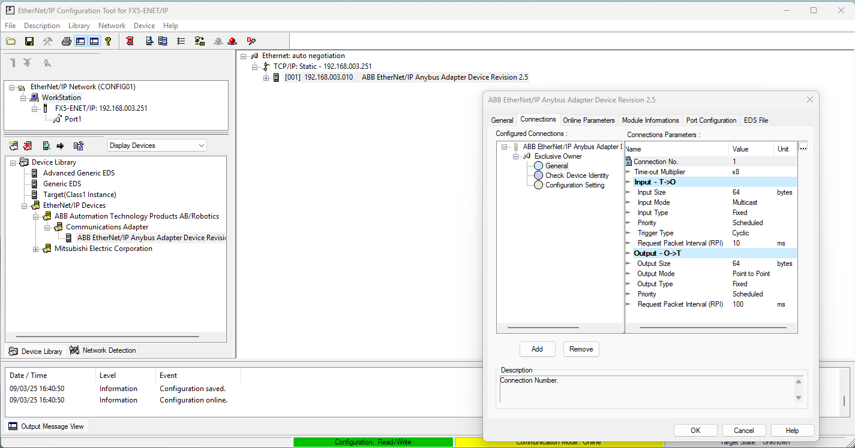

1

2

3

 | ปรับขนาดของข้อมูลที่จะรับ - ส่ง ตัวอย่าง 64 bytes
 | Input Size
 | Output Size

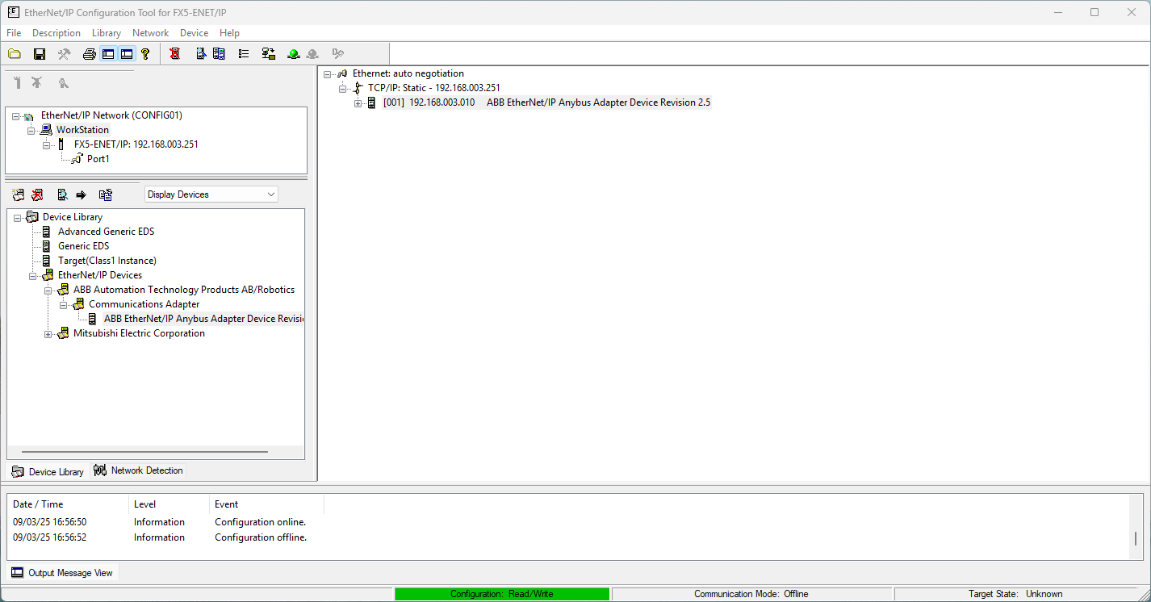
Download , Online , Offline

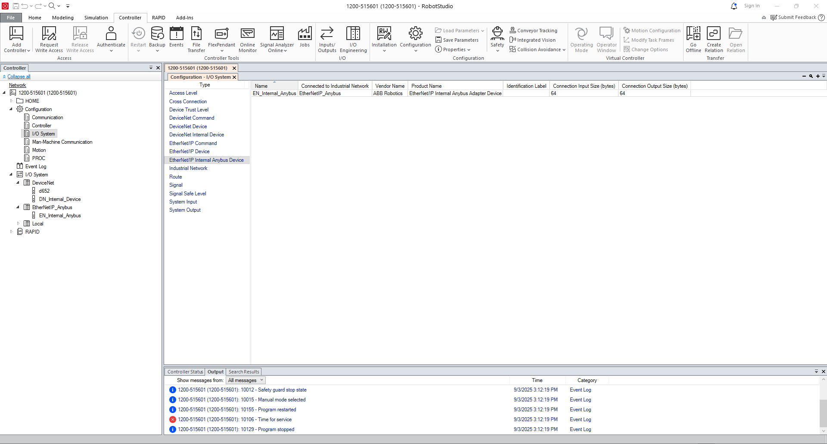

 | หน้าต่างกำหนด Size Input Output ของ Robot

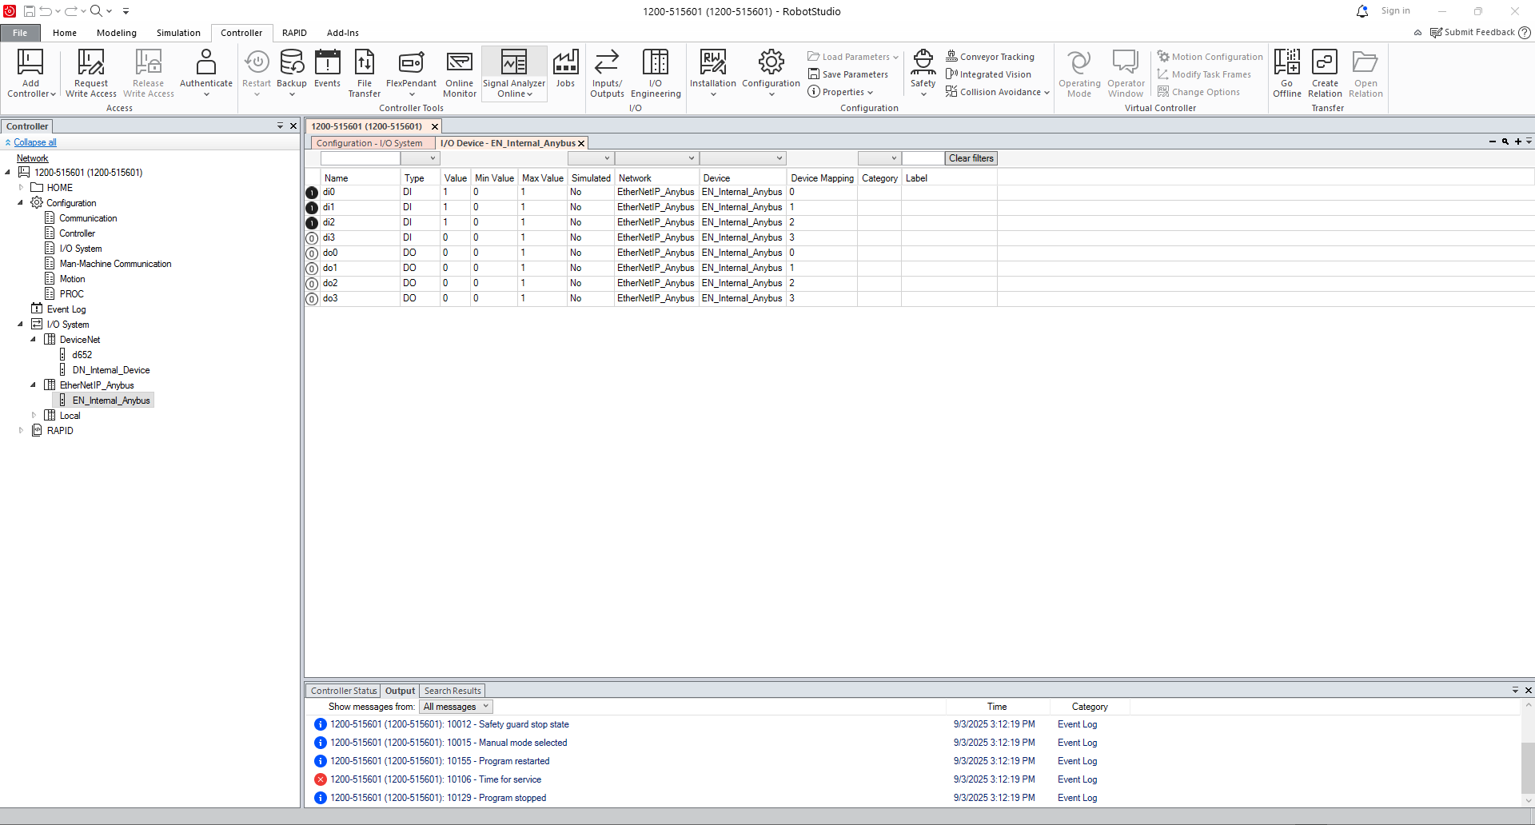

 | หน้าต่างสำหรับตรวจสอบการเชื่อมต่อ Data

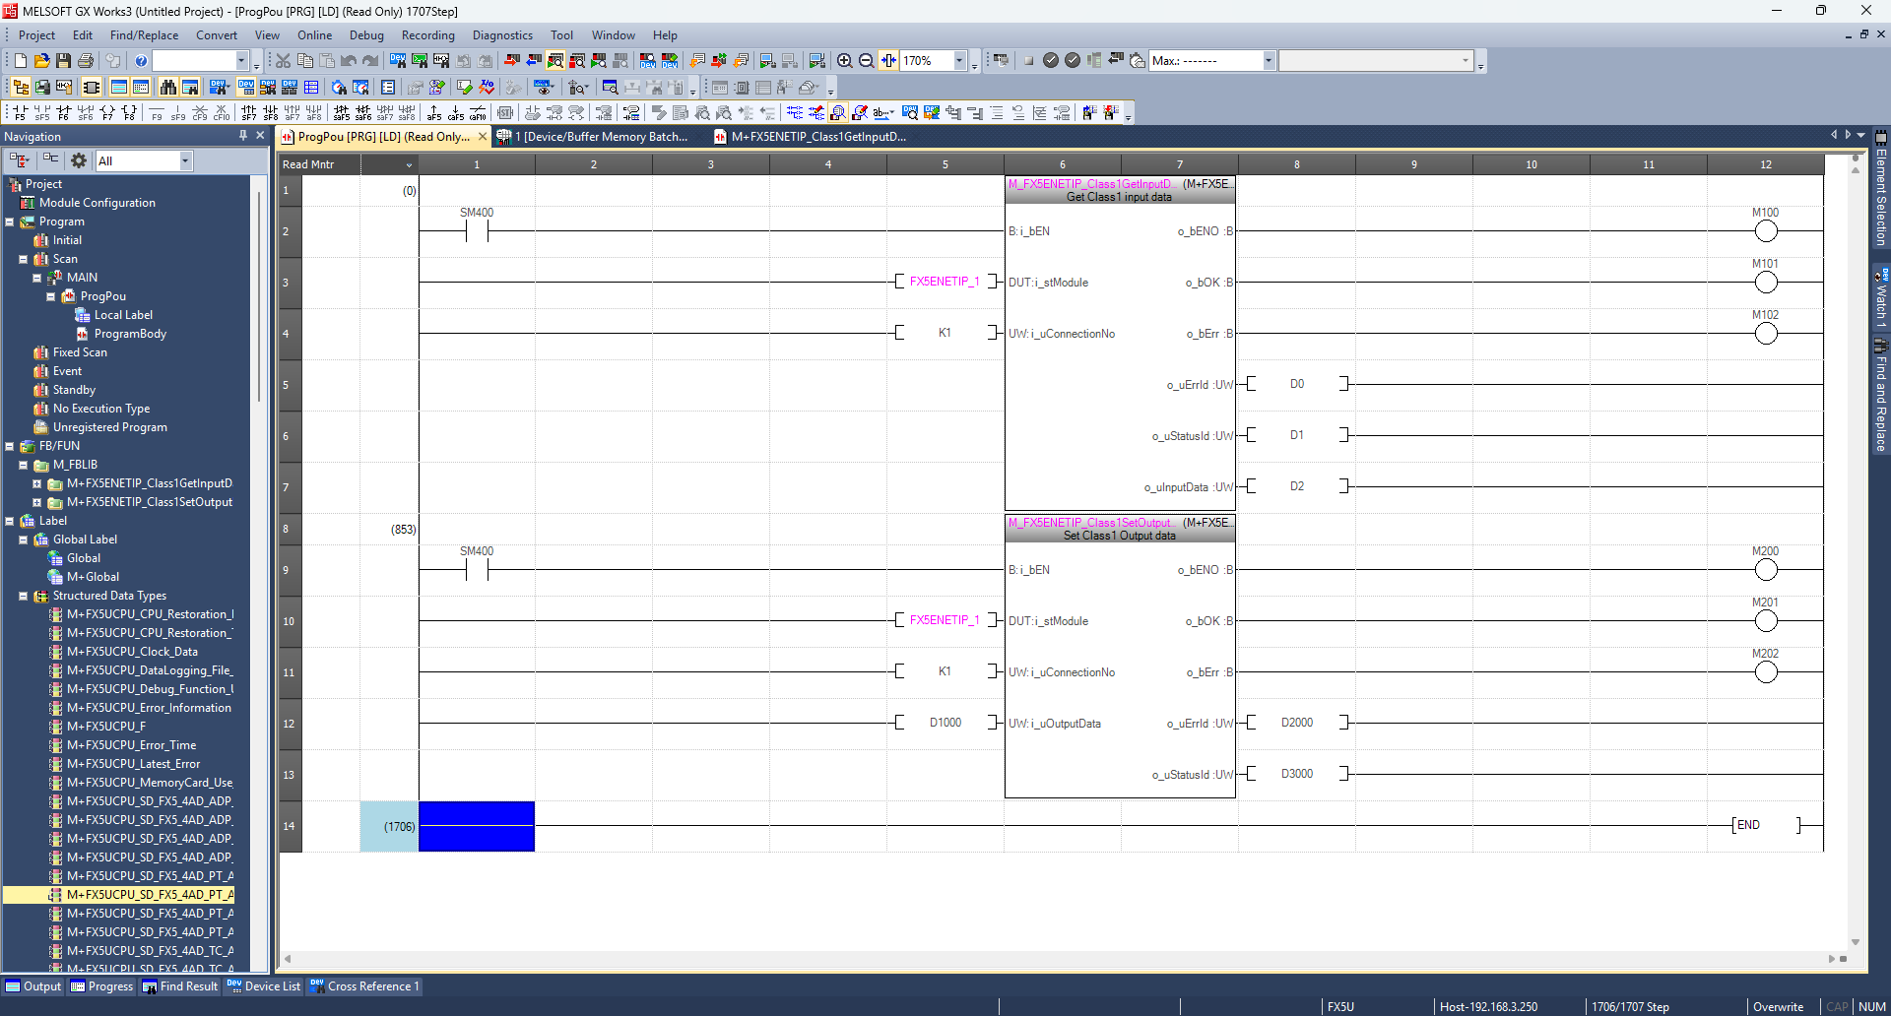

 | ฟังก์ชั่นสำหรับการเชื่อมต่อ
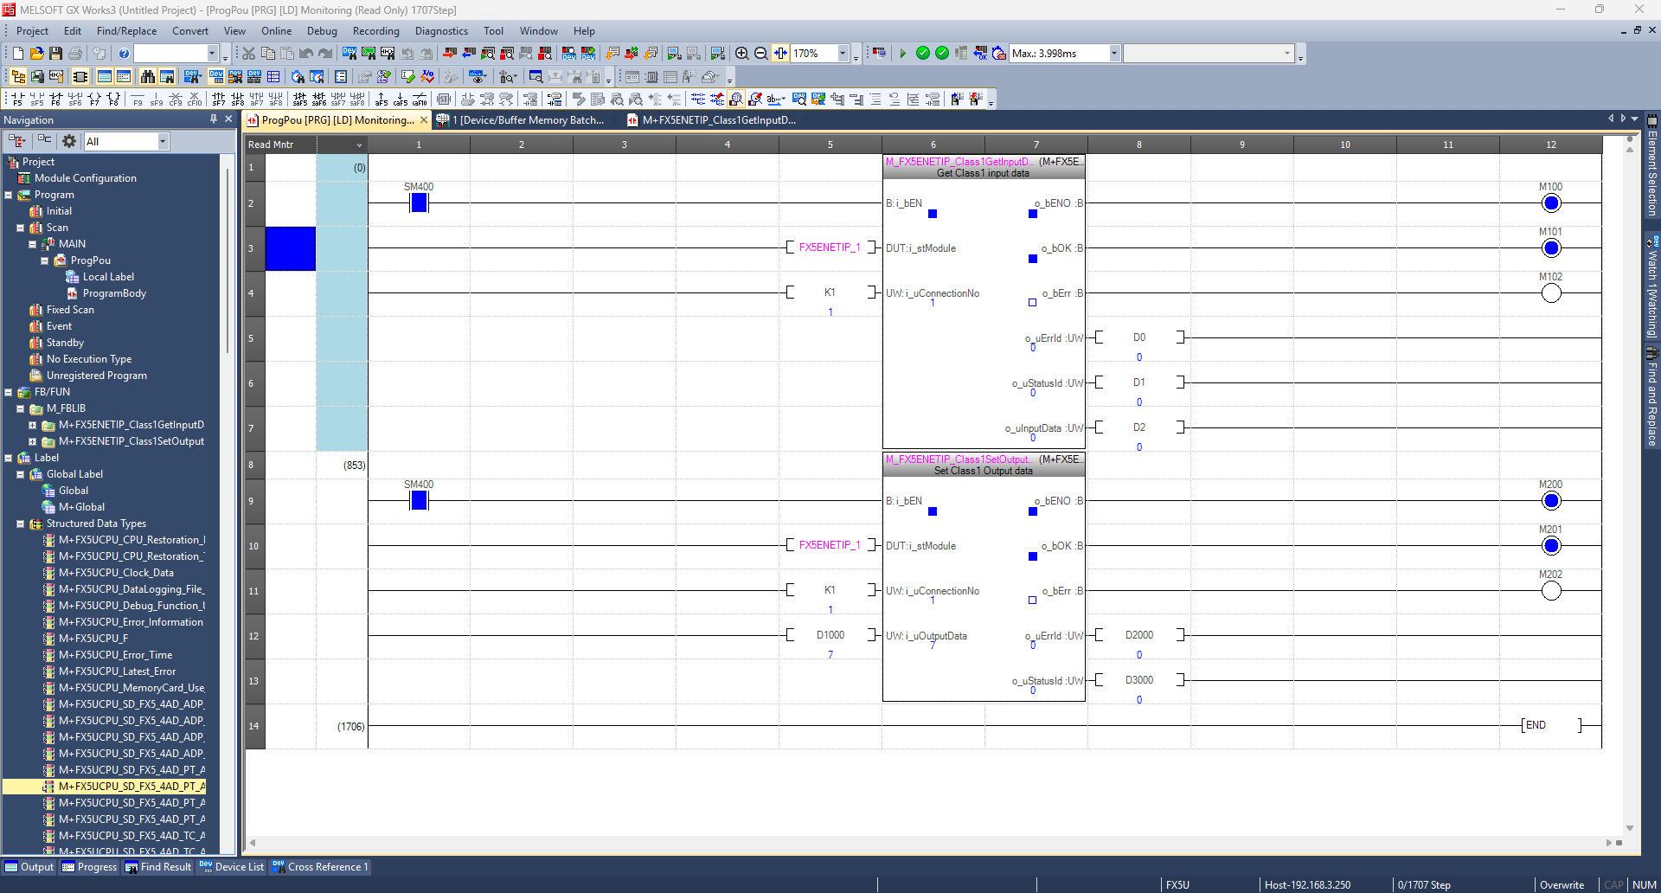

 | สามารถเชื่อมต่อข้อมูลได้

 |  | หน้าทึ่งเอาฟังก์ชั่นมาใช้งาน

 | การเชื่อมต่อขอมูล Input (output robot)
 | SM400 = สั่งให้ฟัง์ชั่นทำงานตลอด
 | FX5ENETIP_1 = เลือกใช้งาน
 | K1 = ConnectionNo

 | M100 = ฟังก์ชั่นกำลังทำงาน
 | M101 = เชื่อมต่อข้อมูลได้
 | M102 = การเชื่อมต่อมีปัญหา

 | D0
 | D1
 | D2 = ข้อมูลจะเริ่มส่งมาที่ D2

 | ตัวอย่างการรับข้อมูล หุ่นยนต์ส่งข้อมูล DataBit 0 (Robot) > PLC ( D2.0 จะ ON )
 | D2 - D34

 | การเชื่อมต่อขอมูล Output (Input robot)
 | SM400 = สั่งให้ฟัง์ชั่นทำงานตลอด
 | FX5ENETIP_1 = เลือกใช้งาน
 | K1 = ConnectionNo
 | D1000 = ข้อมูลจะเริ่มส่ง D1000.0

 | M200 = ฟังก์ชั่นกำลังทำงาน
 | M201 = เชื่อมต่อข้อมูลได้
 | M202 = การเชื่อมต่อมีปัญหา

 | ตัวอย่างการรับข้อมูล หุ่นยนต์ส่งข้อมูล DataBit 0 (Robot = On) > PLC ส่งออก( D1000.0 จะ ON )
 | D1000 - D1034

